手牌，法强
0 | ID | 类型 | 名称 | 特性描述 | 星级 | 品质 | 攻击 | 生命 | 备注 | 列1 | 列2
盘丝洞 | 1 | 部将 | 伏洞蛛 | 先手：如果这张牌在手牌中，且你的部署区没满，就把它按原属性召唤到部署区上 | 1 | 普卡 | 3 | 3 | 手牌
盘丝洞 | 2 | 部将 | 伏洞蛛 | 先手：如果这张牌在手牌中，且你的部署区没满，就把它按双倍属性召唤到部署区上 | 1 | 金卡 | 6 | 6 | 手牌
盘丝洞 | 3 | 部将 | 小盘丝 | 残念：使你购买的下一张神通牌-1金币 | 1 | 普卡 | 1 | 2 | 神通
盘丝洞 | 4 | 部将 | 小盘丝 | 残念：使你购买的下一张神通牌-2金币 | 1 | 金卡 | 2 | 4 | 神通
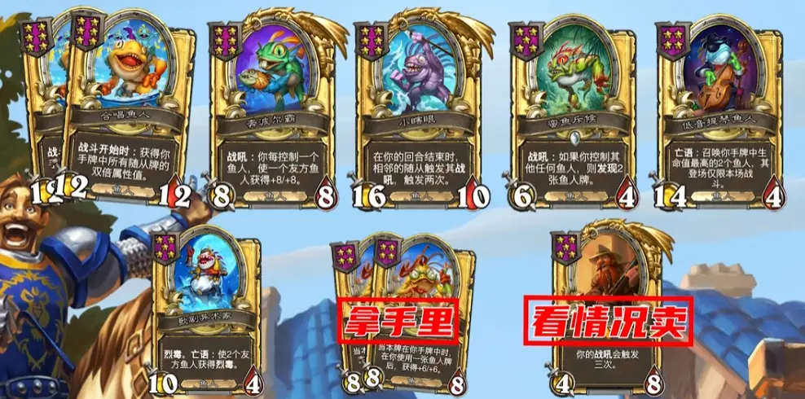
盘丝洞 | 5 | 部将 | 蛛母 | 出售：随机获得1个盘丝洞部将 | 2 | 普卡 | 2 | 2 | 经济
盘丝洞 | 6 | 部将 | 蛛母 | 出售：随机获得2个盘丝洞部将 | 2 | 金卡 | 4 | 4 | 经济
盘丝洞 | 7 | 部将 | 牵丝蛛 | 鼓舞：召唤你手牌中的1个最左侧的部将 | 2 | 普卡 | 2 | 3 | 手牌
盘丝洞 | 8 | 部将 | 牵丝蛛 | 鼓舞：召唤你手牌中的2个最左侧的部将 | 2 | 金卡 | 4 | 6 | 手牌
盘丝洞 | 9 | 部将 | 织娘 | 后援&回合更使：使1个友方部署区和1个手牌区的最左侧的部将获得+1/+1 | 2 | 普卡 | 1 | 3 | 手牌
盘丝洞 | 10 | 部将 | 织娘 | 后援&回合更使：使1个友方部署区和1个手牌区的最左侧的部将获得+2/+2 | 2 | 金卡 | 2 | 6 | 手牌
盘丝洞 | 11 | 部将 | 留丝婆 | 残念：使手牌中的1个部将获得+4/+4 | 3 | 普卡 | 3 | 2 | 手牌
盘丝洞 | 12 | 部将 | 留丝婆 | 残念：使手牌中的1个部将获得+8/+8 | 3 | 金卡 | 6 | 4 | 手牌
盘丝洞 | 13 | 部将 | 藏茧蛛 | 当本牌在手牌中时，在你使用一张盘丝洞部将后，获得+3/+3 | 3 | 普卡 | 2 | 2 | 手牌
盘丝洞 | 14 | 部将 | 藏茧蛛 | 当本牌在手牌中时，在你使用一张盘丝洞部将后，获得+6/+6 | 3 | 金卡 | 2 | 2 | 手牌
盘丝洞 | 15 | 部将 | 采露童子 | 残念：获得1张属性增强类神通 | 3 | 普卡 | 2 | 3 | 神通
盘丝洞 | 16 | 部将 | 采露童子 | 残念：获得2张属性增强类神通 | 3 | 金卡 | 2 | 3 | 神通
盘丝洞 | 17 | 部将 | 白晶晶 | 残念：召唤你手牌中生命值最高的1个盘丝洞部将 | 4 | 普卡 | 3 | 5 | 手牌/下毒
盘丝洞 | 18 | 部将 | 白晶晶 | 残念：召唤你手牌中生命值最高的2个盘丝洞部将 | 4 | 金卡 | 3 | 5 | 手牌/下毒
盘丝洞 | 19 | 部将 | 金壳蛛 | 护盾，每当本随从获得属性值时，使该数值额外增加 +1/+1，无论它在哪里。 | 4 | 普卡 | 2 | 4 | 手牌/登场
盘丝洞 | 20 | 部将 | 金壳蛛 | 护盾，每当本随从获得属性值时，使该数值额外增加 +2/+2，无论它在哪里。 | 4 | 金卡 | 2 | 4 | 手牌/登场
盘丝洞 | 21 | 部将 | 濯垢泉灵 | 在本回合中使属性增强类的神通额外+1/+1，每当你使用2个盘丝洞部将，提升+1/+1 | 4 | 普卡 | 2 | 4 | 神通
盘丝洞 | 22 | 部将 | 濯垢泉灵 | 在本回合中使属性增强类的神通额外+1/+1，每当你使用2个盘丝洞部将，提升+2/+2 | 4 | 金卡 | 2 | 4 | 神通
盘丝洞 | 23 | 部将 | 春三十娘 | 猛毒，鼓舞：使1个盘丝洞部将获得猛毒 | 5 | 普卡 | 3 | 5 | 下毒
盘丝洞 | 24 | 部将 | 春三十娘 | 猛毒，鼓舞：使2个盘丝洞部将获得猛毒 | 5 | 金卡 | 3 | 5 | 下毒
盘丝洞 | 25 | 部将 | 盘丝夫人 | 登场：使友方盘丝洞部将获得+2/+2，无论他们在哪里 | 5 | 普卡 | 4 | 5 | 登场
盘丝洞 | 26 | 部将 | 盘丝夫人 | 登场：使友方盘丝洞部将获得+4/+4，无论他们在哪里 | 5 | 金卡 | 4 | 5 | 登场
盘丝洞 | 27 | 部将 | 蜘蛛先锋 | 登场：探寻1张盘丝洞部将 | 5 | 普卡 | 5 | 5 | 经济
盘丝洞 | 28 | 部将 | 蜘蛛先锋 | 登场：探寻2张盘丝洞部将 | 5 | 金卡 | 5 | 5 | 经济
盘丝洞 | 29 | 部将 | 千丝老祖 | 当你使用1张盘丝洞部将之后，使1个友方部将和手牌中的1张部将获得+2/+2 | 6 | 普卡 | 5 | 6 | 登场
盘丝洞 | 30 | 部将 | 千丝老祖 | 当你使用1张盘丝洞部将之后，使1个友方部将和手牌中的1张部将获得+4/+4 | 6 | 金卡 | 5 | 6 | 登场
盘丝洞 | 31 | 部将 | 百眼魔君 | 护盾，当该部将获得属性值时，手牌中的最左侧的部将同样获得对应属性值 | 6 | 普卡 | 3 | 7 | 手牌
盘丝洞 | 32 | 部将 | 百眼魔君 | 护盾，当该部将获得属性值时，手牌中的最左侧的部将同样获得双倍属性值 | 6 | 金卡 | 3 | 7 | 手牌
盘丝洞 | 33 | 部将 | 蜘蛛女王 | 先手：获得手牌中所有随从的属性值 | 6 | 普卡 | 3 | 4 | 手牌
盘丝洞 | 34 | 部将 | 蜘蛛女王 | 先手：获得手牌中所有随从的双倍属性值 | 6 | 金卡 | 3 | 4 | 手牌
盘丝洞 | 35 | 部将 | 盘丝大仙 | 每回合前1次购买神通时，获得1张记录了该神通的紫霞门徒 | 6 | 普卡 | 4 | 6 | 神通
盘丝洞 | 36 | 部将 | 盘丝大仙 | 每回合前2次购买神通时，获得1张记录了该神通的紫霞门徒 | 6 | 金卡 | 4 | 6 | 神通
 | 37 | 部将-衍生 | 紫霞门徒 | 登场：释放记住的法术 |  | 普卡 | 2 | 2 |  | 衍生
 | 38 | 部将-衍生 | 紫霞门徒 | 登场：释放记住的法术2次 |  | 金卡 | 4 | 4 |  | 衍生

